圣骑士
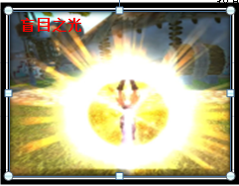
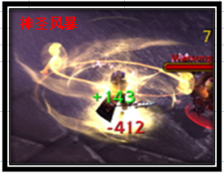
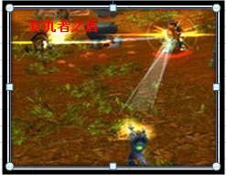
职业名称 | 圣骑士 | 战斗职业定位 | 控制 | 职业图标参考

职业技能 颜色背景 | 主格调：金黄

技能列表 | 技能名称 | 技能描述（策划用） |  |  | 技能描述（美术用） | 技能图标参考 | 技能表现描述（建议）
1 | 王者祝福 | 效果：圣骑士的基础技能，永久增加沉默命中 |  |  | 被动技能：只有技能图标
2 | 圣光精华 | 效果：经过圣光恩泽的精华，注入头盔增加其物理护甲。学习可永久增加角色的物理护甲 |  |  | 制造技能：只有技能图标，一个人双手中凝练着圣光精华
3 | 责难 | 效果：沉默目标法术，并降低目标防御 |  |  | 拳头注入圣光之力，猛击对手 |  | 骑士位移到对方面前，释放攻击1动作（普通攻击） | 攻击特效：（无限定） | 受击特效：敌方（无限定）
4 | 盲目之光 | 效果：扰乱目标，使其不分敌我攻击,永久增加角色的沉默抗性 |  |  | 圣骑士举起散发着强力圣光的战锤，向四面八方发出耀眼的光芒，攻击敌人时候，敌人被圣光笼罩，使敌人暂时失明，不分敌我的攻击 |  | 骑士原位置施法，释放攻击2动作(吟唱施法） | 攻击特效：全身金色光辉爆炸特效 | 受击特效：敌方被圣光之柱轰击
5 | 神圣风暴 | 效果：法术攻击多个目标,对首要目标小概率附加责难的DEBUFF效果 |  |  | 圣光之力灌注圣骑士的身体，对敌人进行旋风式的打击 |  | 骑士位移到对方阵前，释放攻击1动作（普通攻击） | 攻击特效：附带金色小锤旋绕特效和金色旋风光辉特效 | 受击特效：敌方（无限定）
6 | 制裁之锤 | 效果：禁止目标使用物理攻击和法术,永久增加角色的速度 |  |  | 投出制裁的战锤，对目标造成瘫痪式的打击 |  | 骑士位移到对方面前，释放攻击1动作（普通攻击） | 攻击特效：（无限定） | 受击特效：敌方（无限定）
7 | 复仇者之盾 | 效果：对其造成法术伤害，使其沉默，然后弹跳攻击4个目标，被弹跳的目标有30%概率被沉默。使用后休息一回合 |  |  | 投掷出充斥圣能的远古之盾，对敌方多个目标造成弹射打击 |  | 骑士原位置施法，释放攻击2动作(吟唱施法）， | 攻击特效：从施法位置发射出一个盾牌，飞向指定目标，然后在敌方之间弹射，要做弹道彗星尾部的光效。 | 受击特效：敌方目标要有明显的受击的光效

参考图

术士
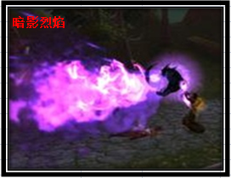
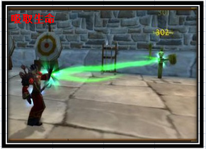
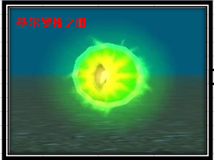
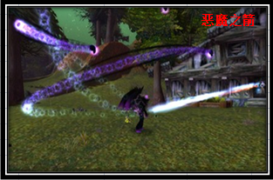
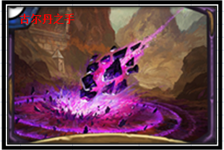
职业名称 | 术士 | 战斗职业定位 | DEBUFF辅助 | 职业图标参考

职业技能 颜色背景 | 主格调：暗紫，绿

技能列表 | 技能名称 | 技能描述（策划用） |  |  | 技能描述（美术用） | 技能图标参考 | 技能表现描述（建议）
1 | 魔甲术 | 效果：术士的基础技能 永久增加HP上限 |  |  | 被动技能：只有技能图标
2 | 灵魂之石 | 历经灵魂的淬炼，凝结出恶魔精华之石，注入鞋子增加其法术防御。学习可永久增加角色的法术伤害 |  |  | 制造技能：只有技能图标，一块恶魔宝石
3 | 古尔丹之手 | 效果：法术攻击多个目标，对首要目标附加暗影烈焰的DEBUFF效果 |  |  | 借助恶魔术士古尔丹之力，召唤强大恶魔陨石冲击敌人 |  | 术士原位置施法，释放攻击2动作(吟唱施法） | 攻击特效：无限定 | 受击特效：以敌方目标为中心掉落一颗恶魔陨石，坠地有较大的一个冲击波
4 | 暗影烈焰 | 效果：减少敌方多个目标物理防御 |  |  | 召唤恶魔之颅，喷射恶魔的暗影烈焰，腐蚀敌人的防御 |  | 术士位移到对方阵前，释放攻击2动作(吟唱施法） | 攻击特效：召唤一个恶魔头颅喷射火焰 | 受击特效：敌方无限定
5 | 吸取生命 | 效果：诅咒目标，持续减少HP，并给本方所有队友恢复HP,永久增加角色的沉默抗性 |  |  | 诅咒并汲取敌人的生命之力，通过恶魔契约，治愈受伤的队友 |  | 术士原位置施法，释放攻击2动作（吟唱施法） | 攻击特效: 无限定 | 受击特效：敌方无限定，我方无限定
6 | 基尔罗格之眼 | 效果：提高多人沉默抗性，可以看到隐身单位，永久增加角色的速度 |  |  | 召唤恶魔之眼，侦测敌方潜行的敌人，并庇护队友抵御沉默 |  | 术士原位置施法，释放攻击2动作（吟唱施法） | 攻击特效：召唤一个恶魔之眼 | 受击特效：我方无限定
7 | 恶魔之箭 | 效果：使目标被恶魔缠身4回合无法被复活，对目标造成大量伤害。使用后休息一回合 |  |  | 召唤远古恶魔的强力法术魔箭，使敌人无法超生 |  | 术士原位置施法，释放攻击2动作(吟唱施法） | 攻击特效：从施法位置发射出一个恶魔头颅的飞弹，飞向指定目标，要做弹道彗星尾部的光效 | 受击特效：敌方目标要有明显的受击的光效

参考图

牧师
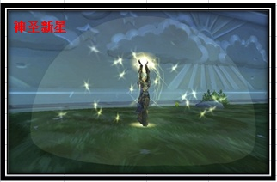
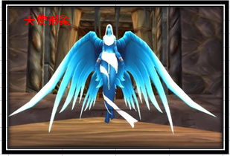
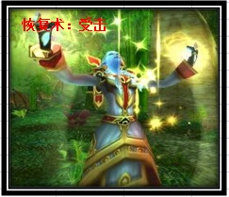
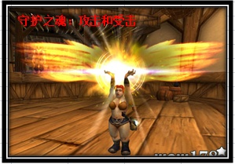
职业名称 | 牧师 | 战斗职业定位 | 治疗 | 职业图标参考

职业技能 颜色背景 | 主格调：金黄，蓝，白

技能列表 | 技能名称 | 技能描述（策划用） |  |  | 技能描述（美术用） | 技能图标参考 | 技能表现描述（建议）
1 | 真言术：韧 | 效果：牧师的基础技能 永久增加HP上限 |  |  | 被动技能：只有技能图标
2 | 纳鲁恩赐 | 效果：纳鲁冥想获得的恩泽，注入项链增加法术伤害，学习后永久增加角色的法术伤害 |  |  | 制造技能：只有技能图标
3 | 恢复术 | 效果：回复2个目标HP，附加持续HP回复效果 |  |  | 使用治疗法术，使用神圣之手治愈伤口 |  | 牧师原位置施法，释放攻击2动作(吟唱施法） | 攻击特效：无限定 | 受击特效：我方被圣光笼罩洗礼治愈的感觉
4 | 复活术 | 效果：复活死亡目标，恶魔缠身除外，永久增加角色的沉默抗性 |  |  | 召唤天使纳鲁，复活我方已经倒下的队友 |  | 牧师原位置施法，释放攻击2动作(吟唱施法） | 攻击特效：召唤一个天使，翅膀由闭合到打开 | 受击特效：我方目标，尸体被一个明显的光圈（非光球）包围
5 | 神圣新星 | 效果：法术攻击多个目标，对首要目标造成额外伤害 |  |  | 爆发内心的圣光之力，打击敌人 |  | 牧师位移到对方阵前，释放攻击2动作(吟唱施法） | 攻击特效: 被一个半透明半圆球圣光球笼罩 | 受击特效：敌方无限定
6 | 能量灌注 | 效果：战斗中增加友方法术伤害和法术防御，学习后永久增加角色的速度 |  |  | 将圣光的力量注入到队友体内，增加他们的对法术的掌握 |  | 牧师原位置施法，释放攻击2动作（吟唱施法） | 攻击特效：无限定 | 受击特效：我方无限定
7 | 守护之魂 | 效果：使全体队友在当回合免疫一次死亡，免疫后恢复600点HP。使用 后休息一回合 |  |  | 召唤纳鲁，让天使纳鲁，庇护我方所有队友 |  | 牧师原位置施法，释放攻击2动作(吟唱施法） | 攻击特效：手部被圣光笼罩 | 受击特效：我方目标，背后都是追加一个黄金翅膀

参考图

法师
职业名称 | 法师 | 战斗职业定位 | 法系输出 | 职业图标参考

职业技能 颜色背景 | 主格调：紫色，深蓝，火焰红（目前无火法技能）

技能列表 | 技能名称 | 技能描述（策划用） |  |  | 技能描述（美术用） | 技能图标参考 | 技能表现描述（建议）
1 | 奥术光辉 | 效果：法师的基础技能 永久增加法术伤害 |  |  | 被动技能：只有技能图标
2 | 奥术结晶 | 效果：制造一张临时符，注入武器增加物理伤害，学习后永久增加角色的速度 |  |  | 制造技能：只有技能图标
3 | 暴风雪 | 效果：法术攻击多个目标 |  |  | 召唤暴风雪，使冰雪凝固成冰雹打击敌方 |  | 法师原位置施法，释放攻击2动作(吟唱施法） | 攻击特效：无限定 | 受击特效：我方被圣光笼罩洗礼治愈的感觉
4 | 奥术冲击 | 效果：法术攻击单个目标 |  |  | 施法召唤奥术符文，使用奥术能量，冲击对方 |  | 法师原位置施法，释放攻击2动作(吟唱施法） | 攻击特效：攻击者释放一个奥术符文 | 受击特效：敌方受到一个奥术符文的打击
5 | 魔爆术 | 效果：法术攻击敌方全体，消耗目标的魔法，学习后永久增加角色的沉默抗性 |  |  | 引燃自己内心的魔法洪流爆发，摧残敌人的身躯和意志 |  | 法师位移到对方阵前，释放攻击2动作(吟唱施法） | 攻击特效: 被一个半透明半圆球奥术球笼罩 | 受击特效：敌方无限定
6 | 解除诅咒 | 效果：解除1~2个友方的诅咒状态，回复HP，学习后永久增加角色的法术防御 |  |  | 使用奥术魔法，净化队友身上的诅咒 |  | 法师原位置施法，释放攻击2动作（吟唱施法） | 攻击特效：无限定 | 受击特效：我方无限定
7 | 虚空风暴 | 效果：敌方所有单位造成法术伤害，目标已损失的魔法值越多，伤害越高 。最高为暴风雪伤害的200%。使用后休息一回合 |  |  | 召唤奥术秘域的虚空风暴，给予敌方意志薄弱的人，造成更多的伤害 |  | 法师原位置施法，释放攻击2动作(吟唱施法） | 攻击特效：敌方中场召唤紫色龙卷风，龙卷风像敌方中场移动，弹射出奥术飞弹 | 受击特效：每个受到攻击的单位，都受到奥术符文的打击

参考图
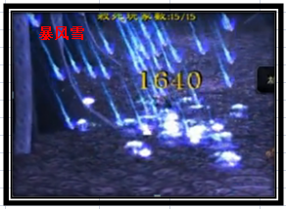
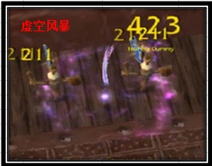
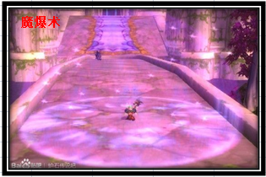
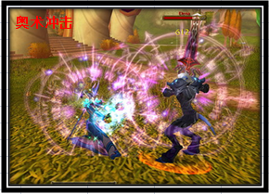

 | WOW中虚空风暴，中间龙卷风过小，视觉感并不好，龙卷风中会有奥术球射出，因为动态，没客户端无法截取

武僧
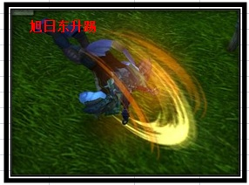
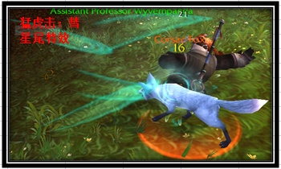
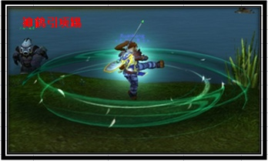
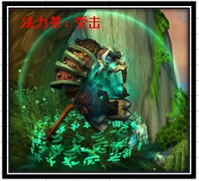
职业名称 | 武僧 | 战斗职业定位 | 群体物攻 | 职业图标参考

职业技能 颜色背景 | 主格调：绿，白，黄

技能列表 | 技能名称 | 技能描述（策划用） |  |  | 技能描述（美术用） | 技能图标参考 | 技能表现描述（建议）
1 | 帝王传承 | 效果：武僧的基础技能，永久增加物理伤害，变身为万兽之王（进入战斗自动变身，首次BUFF持续时间消失后，需要手动变身） |  |  | 敲打钟声，唤出万兽之王之力。 |  | 武僧原位置施法，释放攻击2动作(吟唱施法） | 攻击特效：白虎笼罩身体，并冒烟遮挡人物 | 受击特效：自身外形略左边改变
2 | 禅意之珠 | 效果：释放元气凝练出功夫的精华。注入腰带增加愤怒，学习后永久增加角色的HP |  |  | 制造技能：只有技能图标
3 | 猛虎掌 | 效果：变身状态下，忽视目标部分防御攻击，学习后永久增加角色的沉默抗性 |  |  | 唤出猛虎之灵附身，冲撞目标 |  | 武僧位移到对方面前，释放攻击1动作（普通攻击） | 攻击特效：人物移动之前，前方顶着一个白虎头，冲撞过去，最好人物移动能做一个彗星尾部的光效 | 受击特效：敌方（无限定）
4 | 神鹤引项踢 | 效果：变身状态下，物理攻击多个目标，使用后休息一回合 |  |  | 打通经络，使自身体态轻盈，半悬浮空中，施展旋风般的回旋踢 |  | 武僧位移到对方阵中，释放攻击3动作(回旋踢） | 攻击特效：全身被绿色旋风圈包围 | 受击特效：敌方（无限定）
5 | 蛮牛冲 | 效果：变身状态下，攻击并封印目标，使用后强制变身结束，并休息一回合 |  |  | 唤出蛮牛之灵附身，消耗大量体能冲撞目标 |  | 武僧位移到对方面前，释放攻击1动作（普通攻击） | 攻击特效：人物移动之前，前方顶着一个蛮牛，冲撞过去，最好人物移动能做一个彗星尾部的光效 | 受击特效：敌方（无限定）
6 | 法力茶 | 效果：使目标持续恢复魔法，持续一定回合,学习后永久增加角色的速度 |  |  | 饮用后，令队友精神百倍，意志清醒，活力充沛 |  | 武僧原位置施法，释放攻击2动作(吟唱施法）， | 攻击特效：（无限定） | 受击特效：我方被绿色罩子包围，底部有符文圈
7 | 旭日东升踢 | 效果：功效：对指定目标使用象形，当己方队友小于3人时，额外随机象形1个目标，伤害依次递减。使用有休息一回合 |  |  | 使用分身之术，使用意念幻象执行强力的后空翻踢翻对手 |  | 武僧原位置施法，残影释放攻击4动作（后空翻踢） | 攻击特效：随着后空翻踢的动作有一个腿部划过轨迹的火光 | 受击特效：敌方（无限定）

参考图

战士
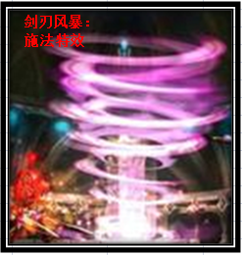
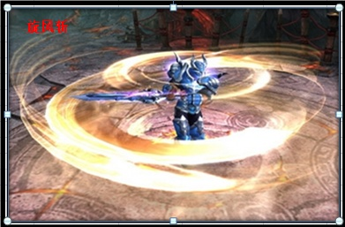
职业名称 | 战士 | 战斗职业定位 | 物理输出 | 职业图标参考

职业技能 颜色背景 | 主格调：金属，献血红

技能列表 | 技能名称 | 技能描述（策划用） |  |  | 技能描述（美术用） | 技能图标参考 | 技能表现描述（建议）
1 | 战斗怒吼 | 效果：战士基础技能,学习后永久增加物理伤害 |  |  | 被动技能：只有技能图标
2 | 英勇之魂 | 效果：勇气带给魂魄散发光芒，注入给胸甲增加HP。学习可永久增加角色的物理护甲 |  |  | 制造技能：只有技能图标
3 | 毁灭打击 | 效果：攻击目标三次，下个回合休息，使用时候气血不低于一半，降低减防效果。 |  |  | 战士将力量注入武器，给予敌人毁灭的力量打击 |  | 战士位移到对方面前，释放攻击1动作（普通攻击） | 攻击特效：（无限定） | 受击特效：敌方（无限定）
4 | 蓄力冲锋 | 效果：临时提高防御和控制抵抗，下回合提高伤害，首先出手攻击目标。学习后永久增加角色的抵抗封印 |  |  | 蓄力待发，等待下回合快速冲击敌人 |  | 战士原位置施法，释放攻击2动作(吟唱施法） | 攻击特效：冲锋撞击敌人，移动路径留下一道火焰 | 受击特效：我方给自己蓄力的施法（无限定） 敌方（无限定）（可无特效）
5 | 旋风斩 | 效果：攻击多个目标 |  |  | 狂暴下的战士，用旋风般的速度横扫周围的敌人 |  | 战士位移到对方阵前，释放攻击3动作（人物持刀旋转） | 攻击特效：形成一个旋风打击 | 受击特效：敌方（无限定）
6 | 鲁莽 | 效果：攻击目标，并临时提高2回合速度。学习后永久增加角色的速度 |  |  | 战士释放大量怒气，来提升自身行动速度，快速打击敌人 |  | 战士位移到对方面前，释放攻击1动作（普通攻击） | 攻击特效：（无限定） | 受击特效：敌方（无限定）
7 | 剑刃风暴 | 效果：对目标发动5-9次攻击，自身气血越低攻击次数越多。伤害是普通 攻击的50%，无法被保护。使用后休息一回合 50级开启 |  |  | 战士变成一具毁灭性力量的旋风风暴，使敌人无法预测你的行动，利用残影之力斩杀对手 |  | 战士原位置施法，释放攻击2动作(吟唱施法）， | 攻击特效：自身形成白色旋风包裹自己 | 受击特效：敌方目标面前有个战士残影斩击目标

参考图

Sheet4
